卡方检验(血清)
原始 |  | mean | std.s | n
64.3 |  | 73.66 | 3.9400815251 | 100
65
65 |  | 间隔
67.2 |  |  |  |  |  |  |  |  |  | 自由度为（l-1)-k
67.3 |  |  |  | H0是正态分布，H1不是正态分布 |  |  |  |  |  | l是组数=9
67.3 |  |  |  |  |  |  |  |  |  | k是两个未知参数（总体平均值和总体方差）=2
67.3 | 正态分布的卡方检验 (qq.com)
67.3 |  |  |  |  |  |  | Oi 是实际频数 | npi是理论频数
68
68
68.8
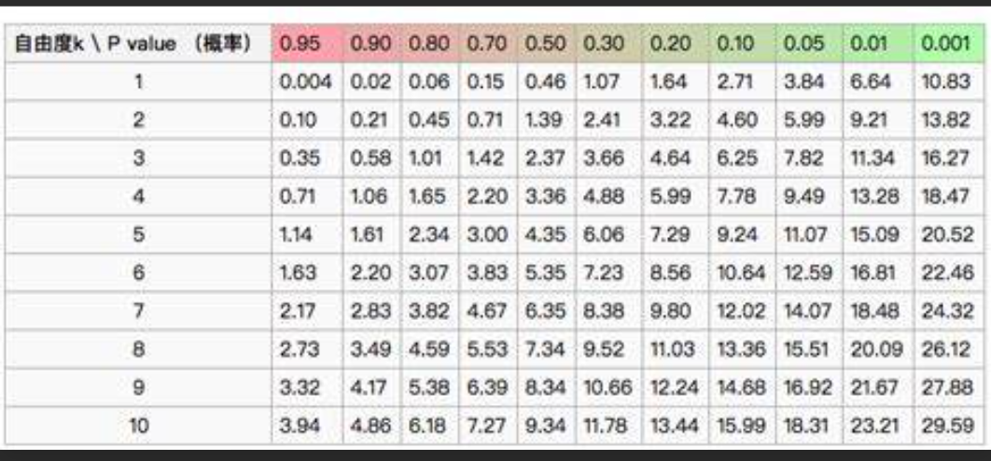
68.8 |  |  |  | 右尾检测
68.8 |  |  |  | 接收 | 实际频数 | 累积 % | 理论概率 | 理论频数 | 差值
69.7 |  |  |  | 0 | 0 |  | 0 | 0 | 0
69.7 |  | 99 |  | 61.5 | 0 |  | 0.0010135578714 | 0.10135578714 | 0.10135578714
69.7 |  |  |  | 64.5 | 1 |  | 0.0090271021634 | 0.90271021634 | 0.010485426922
70.3 |  |  |  | 67.5 | 7 |  | 0.048936326804 | 4.8936326804 | 0.90664411793
70.4 |  |  |  | 70.5 | 16 |  | 0.15229548307 | 15.229548307 | 0.0389765868
70.4 |  |  |  | 73.5 | 29 |  | 0.27253161495 | 27.253161495 | 0.1119666341
70.4 |  |  |  | 76.5 | 30 |  | 0.28067878694 | 28.067878694 | 0.13300231134
70.4 |  |  |  | 79.5 | 10 |  | 0.16637396174 | 16.637396174 | 2.6479520899
70.4 |  |  |  | 82.5 | 6 |  | 0.056714362246 | 5.6714362246 | 0.019034711886
70.4 |  |  |  | 85.5 | 1 |  | 0.011100960927 | 1.1100960927 | 0.010919009359
70.4 |  |  |  |  | 0
71.2 |  |  |  |  |  |  |  | 卡方值： | 3.9803366754
71.2 |  |  |  |  |  |  |  | 自由度(degree of freedom): | 6
直方图
71.2 |  |  |  |  |  |  |  | 概率p值： | 0.6793375363
71.2 |  |  |  |  |  |  |  | 显著性α： | 0.05
72 |  |  |  |  |  |  |  |  | p大于α，因此不能拒绝H0
72
72
72
72
72
72
72.7
72.7
72.7
72.7
72.7
72.7
72.7
73.5
73.5
73.5
73.5
73.5
73.5
73.5
73.5
73.5
73.5
73.5
74.3
74.3
74.3
74.3
74.3
74.3
74.3
74.3
74.7
75
75
75
75
75
75
75
75.4
75.6
75.8
75.8
75.8
75.8
75.8
76.5
76.5
76.5
76.5
76.5
76.5
76.5
77.2
77.2
77.6
78
78.8
78.8
78.8
79.5
79.5
79.5
80.3
80.5
80.5
81.2
81.6
81.6
84.3

